Sheet1
ALGORITMA AES

Plaintext | Kelompok Tiga
Kunci | Sumbersuko
Algoritma | AES 128 bit -> 16 byte

 | K | m | Space | a |  | S | e | k | null
 | e | p | T | null |  | u | r | o | null
 | l | o | i | null |  | m | s | null | null
 | o | k | g | null |  | b | o | null | null

 | Konversi Teks Ke Hexadecimal

 | 4B | 6D | 20 | 61 |  | 53 | 65 | 6B | 00
 | 65 | 70 | 54 | 00 |  | 75 | 72 | 6F | 00
 | 6C | 6F | 69 | 00 |  | 6D | 73 | 00 | 00
 | 6F | 6B | 67 | 00 |  | 62 | 6F | 00 | 00

 | Konversi HexaDecimal ke Biner

 | 01001011 | 01101101 | 00100000 | 01100001 |  | 01010011 | 01100101 | 01101011 | 00000000
 | 01100101 | 01110000 | 01010100 | 00000000 |  | 01110101 | 01110010 | 01101111 | 00000000
 | 01101100 | 01101111 | 01101001 | 00000000 |  | 01101101 | 01110011 | 00000000 | 00000000
 | 01101111 | 01101011 | 01100111 | 00000000 |  | 01100010 | 01101111 | 00000000 | 00000000

 | Initial Round XoR

 | 01001011 | XoR | 01010011 | = | 00011000 |  | 01101101 | XoR | 01100101 | = | 00001000
 | 01100101 | XoR | 01110101 | = | 00010000 |  | 01110000 | XoR | 01110010 | = | 00000010
 | 01101100 | XoR | 01101101 | = | 00000001 |  | 01101111 | XoR | 01110011 | = | 00011100
 | 01101111 | XoR | 01100010 | = | 00001101 |  | 01101011 | XoR | 01101111 | = | 00000100

 | 00100000 | XoR | 01101011 | = | 01001011 |  | 01100001 | XoR | 00000000 | = | 01100001
 | 01010100 | XoR | 01101111 | = | 00111011 |  | 00000000 | XoR | 00000000 | = | 00000000
 | 01101001 | XoR | 00000000 | = | 01101001 |  | 00000000 | XoR | 00000000 | = | 00000000
 | 01100111 | XoR | 00000000 | = | 01100111 |  | 00000000 | XoR | 00000000 | = | 00000000

 | Hasil |  |  |  |  |  | Hasil HexaDecimal
 | 00011000 | 00001000 | 01001011 | 01100001 |  |  | 18 | 8 | 4B | 61
 | 00010000 | 00000010 | 00111011 | 00000000 |  |  | 10 | 2 | 3B | 00
 | 00000001 | 00011100 | 01101001 | 00000000 |  |  | 1 | 1C | 69 | 00
 | 00001101 | 00000100 | 01100111 | 00000000 |  |  | D | 4 | 67 | 00

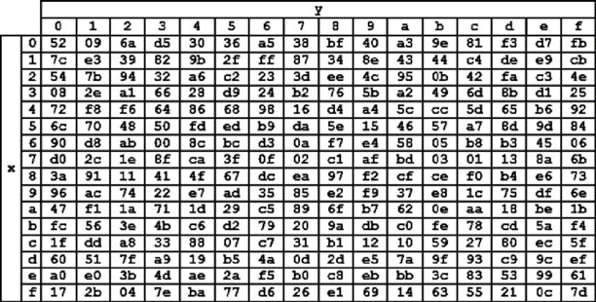
 | Hasil XoR |  |  |  |  |  | Tabel S-Box
 | 18 | 38 | 4B | 61
 | 10 | 32 | 3B | 00
 | 31 | 1C | 69 | 00
 | 44 | 34 | 67 | 00

 | Proses Sub-bytes menggunakan tabel S-Box
 | 34 | 76 | cc | d8
 | 7c | a1 | 49 | 52
 | 2e | c4 | e4 | 52
 | 86 | 28 | 0a | 52

 | Proses Shift Rows
 | 34 | 76 | cc | d8 | Baris 1 Tidak digeser
 | 7c | a1 | 49 | 52 | Geser 1
 | 2e | c4 | e4 | 52 | Geser 2
 | 86 | 28 | 0a | 52 | Geser 3

 | Hasil Shift Rows
 | 34 | 76 | cc | d8
 | a1 | 49 | 52 | 7c
 | e4 | 52 | 2e | c4
 | 52 | 86 | 28 | 0a

 | Proses Mix Column

 | 02 | 03 | 01 | 01 |  | 34 | 76 | cc | d8
 | 01 | 02 | 03 | 01 | * | a1 | 49 | 52 | 7c
 | 01 | 01 | 02 | 03 |  | e4 | 52 | 2e | c4
 | 03 | 01 | 01 | 02 |  | 52 | 86 | 28 | 0a

 | 00000010 | 00000011 | 00000001 | 00000001 |  | 00110100 | 01110110 | 11001100 | 11011000 |  | 00110110 | 01110101 | 11001101 | 11011001
 | 00000001 | 00000010 | 00000011 | 00000001 | * | 10100001 | 01001001 | 01010010 | 00101111 | = | 10100000 | 01001011 | 01010001 | 00101110
 | 00000001 | 00000001 | 00000010 | 00000011 |  | 11100100 | 01010010 | 00101110 | 11000100 |  | 11100101 | 01010011 | 00101100 | 11000111
 | 00000011 | 00000001 | 00000001 | 00000010 |  | 01010010 | 10000110 | 00101000 | 00001010 |  | 01010001 | 10000111 | 00101001 | 00001000

 | Konversi HexaDecimal
 | 36 | 75 | CD | D9
 | A0 | 4B | 51 | 2E
 | E5 | 53 | 2C | C7
 | 51 | 87 | 29 | 8

 | Hasil putaran pertama adalah
 | 36 A0 E5 51 | 75 4B 53 87 | CD 51 2C 29 | D9 2E C7 8

